상품제안서
해창천일염 3년묵은 칠산갯벌 천일염 (500g/1kg) | 상품코드: F30655

 |  |  |  |  |  |  | 02-412-0044 | www.easy1.co.kr
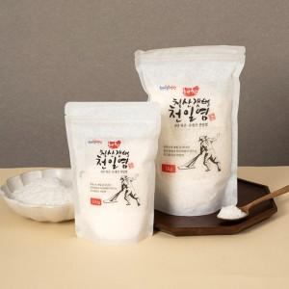

【상세/제작정보】

【인쇄/포장옵션】 | 인쇄불가 / 상세페이지 참조

【공급단가】 | 수량 | 100~ | 300~ | 500~ | 1,000~ | 3,000~
*VAT별도 | 500g | 5,590원 | 5,500원 | 5,370원 | 5,160원 | 4,940원
 | 1kg | 8,190원 | 8,060원 | 7,870원 | 7,560원 | 7,240원

【상품 URL】 | https://dev.easy1.co.kr:443/src/goods_detail.php?gdno=30655

